Title
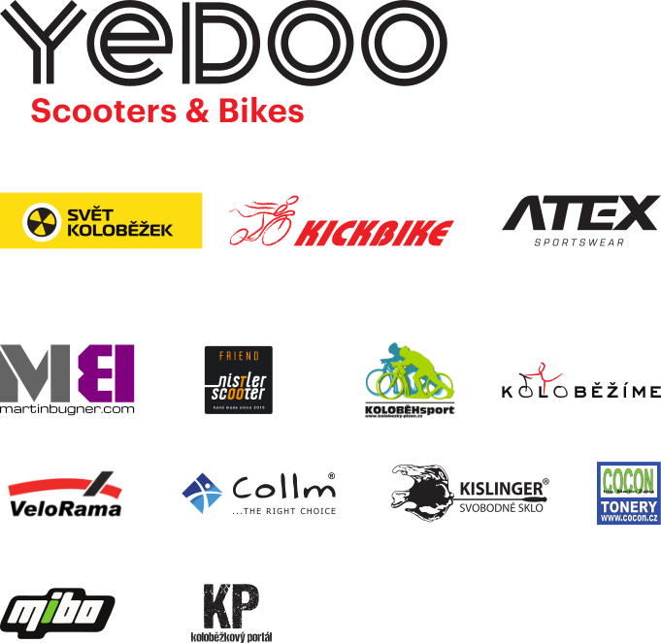
 | ROLLO LIGA 2017
 | 2. kolo NOVÉ MĚSTO NA MORAVĚ VYSOČINA ARÉNA
 | 3. – 4. června 2017
 | sobota 3.6.2017 Sprint



Děkujeme partnerům Českého svazu koloběhu

